Hoja1
2023-08-25 14:35:46

LA PAZ 28 - HAEDO 4460-2005
BUENOS AIRES luquearti@gmail.com
____________________________________________________________________________________
"BISAGRAS para ALACENA”
“A Resorte p/ Muebles”
“c/ Base Cruz"
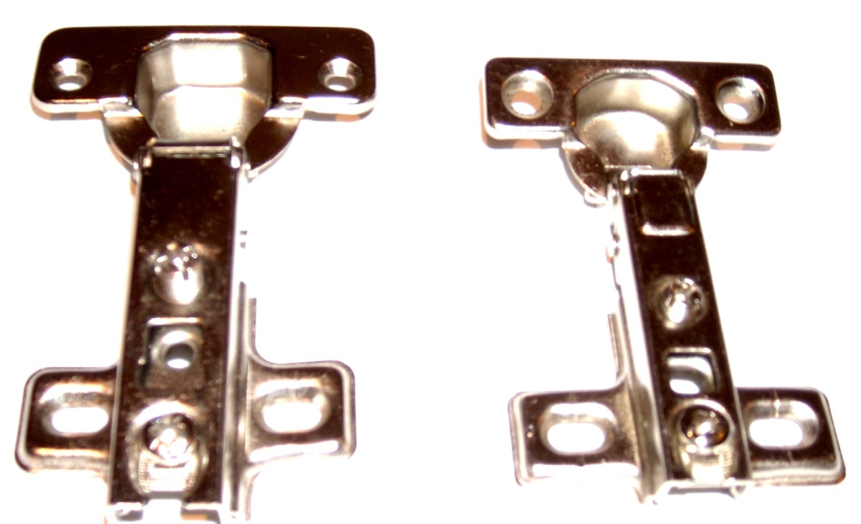

COD. | DESCRIPCION | PRECIO
BIAL-011 | Bisagra 35mm. Codo 0º Base CruZ | 113.890
BIAL-020 | Bisagra 26mm. Codo 0º MINI | 77.260

